Druck-Tipps
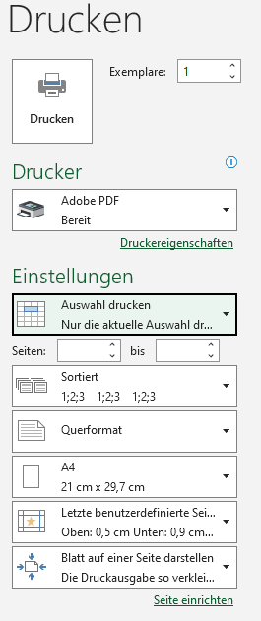
Tipps für den Ausdruck:
Auswahl auf dem Tabellenblatt "Bewerbungstracking" markieren
-> Drucken -> Auswahl drucken -> PDF -> Querformat -> Seitenränder schmal definieren -> Blatt auf einer Seite darstellen

oder: Auswahl markieren -> Datei speichern unter -> PDF -> Optionen -> s. u.
